2022
Model: | 3CLV-610AX

 |  |  |  |  | 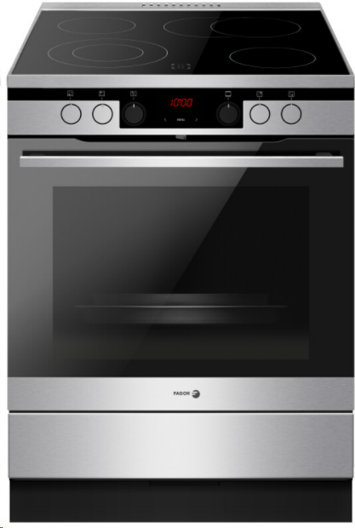
Sklokeramický sporák

60 cm

Provozní vlastnosti:

Energetická třída: |  | A
Objem |  | 77 | l
Připojení k elektrické síti |  | 400 | V
Příkon |  | 10.4 | kW

Funkce:

Digitální displej / Typ programátoru Ts |  |  |  |  | Barva: |  | Nerez
Elektrická multifunkční trouba
11 | funkcí trouby vč. grilu a horkého vzduchu |  |  |  | Rozměry:
Super rychlý ohřev
Ukazatele zbytkového tepla |  |  |  |  |  | Výška: | 85 | cm
 |  |  |  |  |  | Šířka: | 60 | cm
 |  |  |  |  |  | Hloubka: | 60 | cm

Konstrukce:

Gril |  | 1500 | W
Horní topné těleso |  | 900 | W
Spodní topné těleso |  | 1100 | W
Zadní kruhové topné těleso |  | 2100 | W |  | Objednací kód: |  | 57927
Teleskopické výsuvy plechů 75% |  | 1 | x
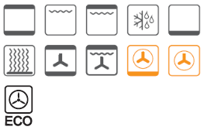
Lehce čistitelný smalt uvnitř trouby
Počet skel dveří trouby |  | 3
Soft Close - tlumené dovírání dvířek
Výsuvný odkládací prostor

Sklokeramická varná deska |  | 4 | zóny
HiLight zóna 14,5 cm |  | 1.2 | kW | 1x
HiLight duální zóna 12/21 cm |  | 0,75/2,2 | kW | 2x
HiLight oválná zóna 17/26,5 cm |  | 1,4/2,2 | kW | 1x

Ostatní údaje:

Hluboký pečicí plech |  |  |  | 1x
Mělký pečicí plech |  |  |  | 1x
Rošt |  |  |  | 1x

